Pontuações
PONTUAÇÕES PARA O RANKING NACIONAL A.P.S. 2017/18

 | Opens e Masters APS Individual + Equipas |  | Nacional de Categorias e Equipas |  | Coeficientes
 | Vencedor | 100 | 1º Classificado | 300 | Nº Participantes | Escalão Open | Restantes Escalões | Equipas
 | Finalista | 80 | 2º Classificado | 200 | Menos de 3 | Não homologado | Não homologado | Não homologado
 | 1/2 Final | 40 | 3º Classificado | 150 | 3 a 7 |  | 80% | 80%
 | 1/4 Final | 20 | 4º Classificado | 130 | 8 a 15 | 80% | 100% | 100%
 | 1/8 Final | 14 | 5º Classificado | 110 | 16 a 23 | 100% | 120% | 120%
 | 1/16 Final | 8 | 6º Classificado | 90 | 24 a 31 | 120% | 150% | 150% |  | 80% | 20% | 120% | 150%
 | Restantes | 4 | 7º Classificado | 85 | 32 a 47 | 150% | 200% | 200% | 100 | 80 | 20 | 120 | 150
 |  |  | 8º Classificado | 80 | Mais de 47 | 200% | 200% | 200% | 80 | 64 | 16 | 96 | 120
 | Poule até 5 jogadores |  | 9º Classificado | 75 | Satélites | 20% | 20% | 20% | 40 | 32 | 8 | 48 | 60
 | 1º | 100 | 10º Classificado | 70 |  |  |  |  | 20 | 16 | 4 | 24 | 30
 | 2º | 64 | Restantes | 65 | Campeonatos Nacionais Absolutos |  |  |  | 14 | 11.2 | 2.8 | 16.8 | 21
 | 3º | 40 |  |  |  |  |  |  | 8 | 6.4 | 1.6 | 9.6 | 12
 | 4º | 32 |  |  | Classificação | Fase Final CN Master | Fase Final CN Primavera |  | 4 | 3.2 | 0.8 | 4.8 | 6
 | 5º | 20 |  |  |  |  |  |  |  | 80%
 |  |  |  |  | 1º Classificado | 400 | 400 |  | 100 | 80
 | Taça de Portugal |  |  |  | 2º Classificado | 300 | 300 |  | 64 | 51.2
 | Individual + Equipas |  |  |  | 3º Classificado | 250 | 250 |  | 40 | 32
 | Vencedor | 200 |  |  | 4º Classificado | 220 | 220 |  | 32 | 25.6
 | Finalista | 100 |  |  | 5º Classificado | 215 | 215 |  | 20 | 16
 | 1/2 Final | 70 |  |  | 6º Classificado | 210 | 210 |  |  | 80% |  | 120%
 | 1/4 Final | 50 |  |  | 7º Classificado | 205 | 205 |  | 200 | 160 |  | 240
 | 1/8 Final | 40 |  |  | 8º Classificado | 200 | 200 |  | 100 | 80 |  | 120
 | 1/16 Final | 30 |  |  | 9º Classificado | 195 | 195 |  | 70 | 56 |  | 84
 | Restantes | 20 |  |  | 10º Classificado | 190 | 190 |  | 50 | 40 |  | 60
 |  |  |  |  |  |  |  |  | 40 | 32 |  | 48
 |  |  |  |  |  |  |  |  | 30 | 24 |  | 36
 |  |  |  |  |  |  |  |  | 20 | 16 |  | 24

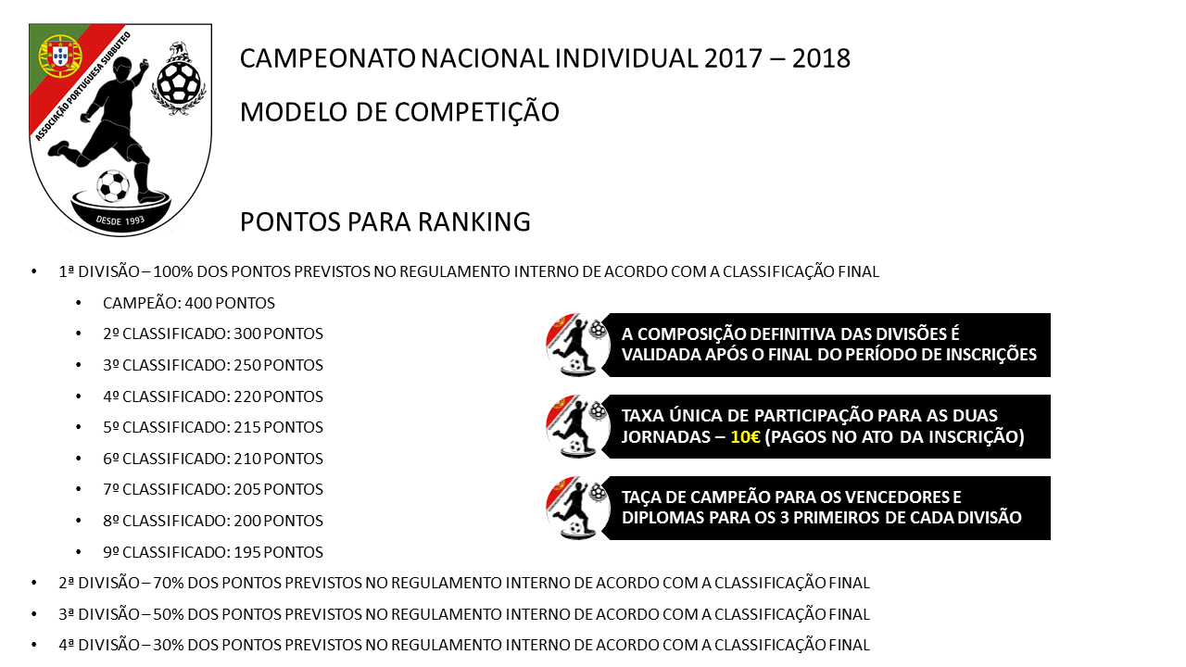
 |  |  |  |  |  |  |  |  |  | 80%
 |  |  |  |  |  |  |  |  | 300 | 240
 |  |  |  |  |  |  |  |  | 200 | 160
 |  |  |  |  |  |  |  |  | 150 | 120
 |  |  |  |  |  |  |  |  | 130 | 104
 |  |  |  |  |  |  |  |  | 110 | 88
 |  |  |  |  |  |  |  |  | 90 | 72
 |  |  |  |  |  |  |  |  | 85 | 68
 |  |  |  |  |  |  |  |  | 80
 |  |  |  |  |  |  |  |  | 75
 |  |  |  |  |  |  |  |  | 70
 |  |  |  |  |  |  |  |  | 65

